Sheet1
 | Neapbūvētās zemes noma*
 | Kadastra apzīmējums | Nosaukums, pagasts | Kopējā z.v. platība, ha | Nomas platība, ha* | Lietošanas mērķis | Nomas maksa bez PVN gadā (euro)* | Termiņš, uz kādu slēdz zemes nomas līgumu | Sludinājuma ievietošanas mājaslapā uz 5 dd, datums | Pieteikšanās termiņš ***
 | 56940080277** | "Mazdārziņi", Variešu pagasts | 5.9 | 0.1232 | personīgā palīgsaimniecība | 12.00 | 6 gadi | 12.05.2026. | 19.05.2026. | 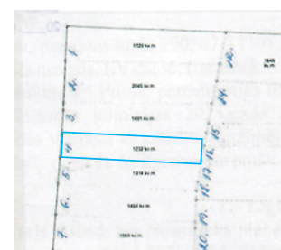
 | 56800040313** | "Centrs", Rites pagasts | 0.9344 | 0.36 | personīgā palīgsaimniecība | 12.00 | 5 gadi | 12.05.2026. | 19.05.2026.
 | 56860020486** | D/s Automobīlits Nr.5/4-48 | 0.06 | 0.06 | personīgā palīgsaimniecība | 16.78 | 6 gadi | 12.05.2026. | 19.05.2026. |  | 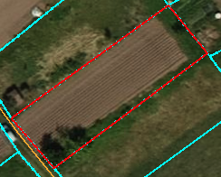
 | 56620030142* | "Bez adreses", Gārsenes pagasts | 1.1647 | 1.1647 | lauksaimniecība | 104.82 | 6 gadi | 12.05.2026. | 19.05.2026. | 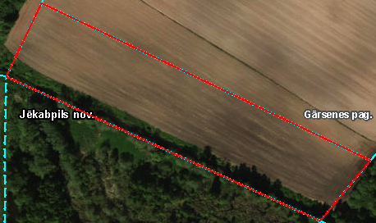
 | 56860090196* | "Bramaņi", Salas pagasts | 3.5 | 3.5 | lauksaimniecība | 455.00 | 6 gadi | 12.05.2026. | 19.05.2026. |  | 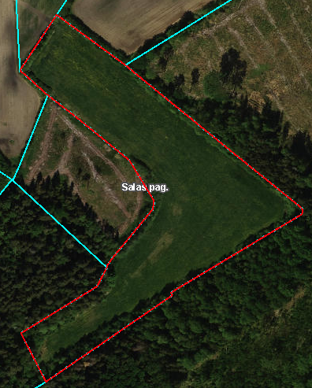
*Saskaņā Ministru kabineta 2018.gada 19.jūnija noteikumu Nr.350 „Publiskas personas zemes nomas un apbūves tiesības noteikumi”
** Saskaņā ar Jēkabpils novada domes 28.04.2022. noteikumiem “Neapbūvēta zemesgabala nomas tiesību piešķiršanas kārtība Jēkabpils novada pašvaldībā”
*** Ja pretendentu pieteikšanās termiņā, kas nav īsāks par piecām darbdienām, piesakās vairāki pretendenti, neapbūvēta zemesgabala nomnieku noskaidro rakstiskā vai mutiskā izsolē. Pieteikumus, kas iesniegti pēc norādītā termiņa, neizskata.

